Gràfics
ENQUESTA PER A L'ESTUDIANTAT DE NOU INGRÉS CURS 2014-2015

Gènere
 | CENTRE DE FORMACIÓ INTERDISCIPLINÀRIA SUPERIOR (CFIS)
 |  |  |  |  |  |  |  |  |  |  |  |  |  |  | Gènere
 |  |  |  |  |  |  |  |  |  |  |  |  |  |  | Noi | Noia
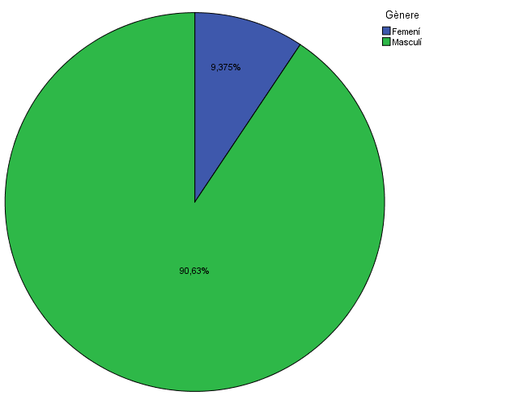
 |  |  |  |  |  |  |  |  |  |  |  |  |  | #REF! | #REF! | #REF!
 |  |  |  |  |  |  |  |  |  |  |  |  |  | #REF! | #REF! | #REF!
 |  |  |  |  |  |  |  |  |  |  |  |  |  | #REF! | #REF! | #REF!
 |  |  |  |  |  |  |  |  |  |  |  |  |  | #REF! | #REF! | #REF!
 |  |  |  |  |  |  |  |  |  |  |  |  |  | #REF! | #REF! | #REF!
 |  |  |  |  |  |  |  |  |  |  |  |  |  | #REF! | #REF! | #REF!
 |  |  |  |  |  |  |  |  |  |  |  |  |  | #REF! | #REF! | #REF!
 |  |  |  |  |  |  |  |  |  |  |  |  |  | #REF! | #REF! | #REF!
 |  |  |  |  |  |  |  |  |  |  |  |  |  | #REF! | #REF! | #REF!

 |  |  |  |  |  |  |  |  |  |  |  |  |  |  | Batxillerat | Cicles Formatius de Grau Superior | Altres
 |  |  |  |  |  |  |  |  |  |  |  |  |  | #REF! | #REF! | #REF! | #REF!
 |  |  |  |  |  |  |  |  |  |  |  |  |  | #REF! | #REF! | #REF! | #REF!
 |  |  |  |  |  |  |  |  |  |  |  |  |  | #REF! | #REF! | #REF! | #REF!
 |  |  |  |  |  |  |  |  |  |  |  |  |  | #REF! | #REF! | #REF! | #REF!
Estudis cursats

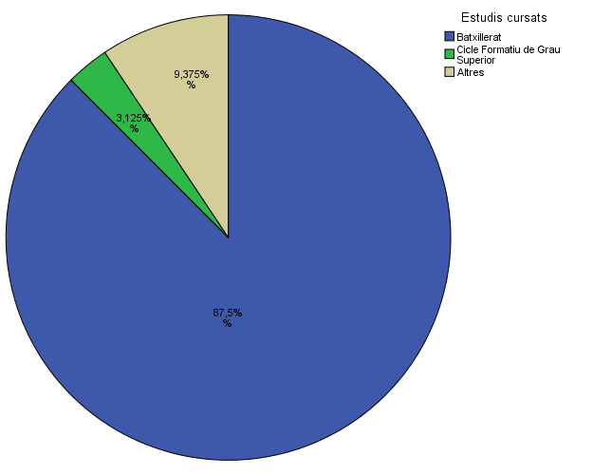
 |  |  |  |  |  |  |  |  |  |  |  |  |  | #REF! | #REF! | #REF! | #REF!
 |  |  |  |  |  |  |  |  |  |  |  |  |  | #REF! | #REF! | #REF! | #REF!
 |  |  |  |  |  |  |  |  |  |  |  |  |  | #REF! | #REF! | #REF! | #REF!
 |  |  |  |  |  |  |  |  |  |  |  |  |  | #REF! | #REF! | #REF! | #REF!
 |  |  |  |  |  |  |  |  |  |  |  |  |  | #REF! | #REF! | #REF! | #REF!

Titulació matriculada

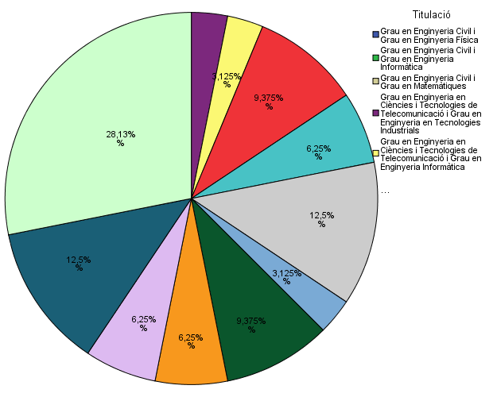

 |  |  |  |  |  |  |  |  |  |  |  | Titulació matriculada:
 |  |  |  |  |  |  |  |  |  |  | #REF! | #REF!
 |  |  |  |  |  |  |  |  |  |  | #REF! | #REF!
 |  |  |  |  |  |  |  |  |  |  | #REF! | #REF!
 |  |  |  |  |  |  |  |  |  |  | #REF! | #REF!
 |  |  |  |  |  |  |  |  |  |  | #REF! | #REF!
 |  |  |  |  |  |  |  |  |  |  | #REF! | #REF!
 |  |  |  |  |  |  |  |  |  |  | #REF! | #REF!
 |  |  |  |  |  |  |  |  |  |  | #REF! | #REF!
 |  |  |  |  |  |  |  |  |  |  | #REF! | #REF!

Per què has escollit els estudis en què t'has matriculat?

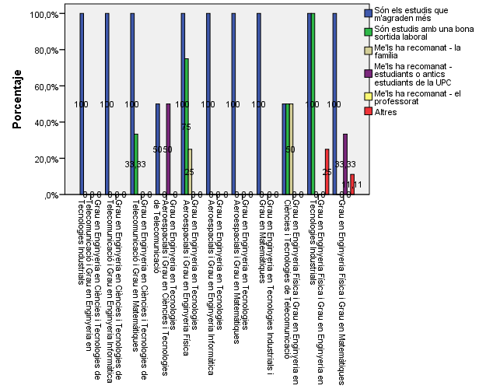

 |  |  |  |  |  |  |  |  |  |  |  |  | 1. Per què has escollit els estudis en què t’has matriculat? (pots marcar més d'una opció)
 |  |  |  |  |  |  |  |  |  |  |  |  |  |  | % (*)
 |  |  |  |  |  |  |  |  |  |  |  |  |  |  | #REF! | #REF! | #REF! | #REF! | #REF! | #REF! | #REF! | #REF! | #REF!
 |  |  |  |  |  |  |  |  |  |  |  |  |  | Són els estudis que m'agraden més | #REF! | #REF! | #REF! | #REF! | #REF! | #REF! | #REF! | #REF! | #REF!
 |  |  |  |  |  |  |  |  |  |  |  |  |  | Són estudis amb una bona sortida laboral | #REF! | #REF! | #REF! | #REF! | #REF! | #REF! | #REF! | #REF! | #REF!
 |  |  |  |  |  |  |  |  |  |  |  |  | Me'ls han recomanat: | La família | #REF! | #REF! | #REF! | #REF! | #REF! | #REF! | #REF! | #REF! | #REF!
 |  |  |  |  |  |  |  |  |  |  |  |  |  | #REF! | #REF! | #REF! | #REF! | #REF! | #REF! | #REF! | #REF! | #REF! | #REF!
 |  |  |  |  |  |  |  |  |  |  |  |  |  | El professorat | #REF! | #REF! | #REF! | #REF! | #REF! | #REF! | #REF! | #REF! | #REF!
 |  |  |  |  |  |  |  |  |  |  |  |  |  | Altres | #REF! | #REF! | #REF! | #REF! | #REF! | #REF! | #REF! | #REF! | #REF!

Quan vas decidir que faries aquests estudis?

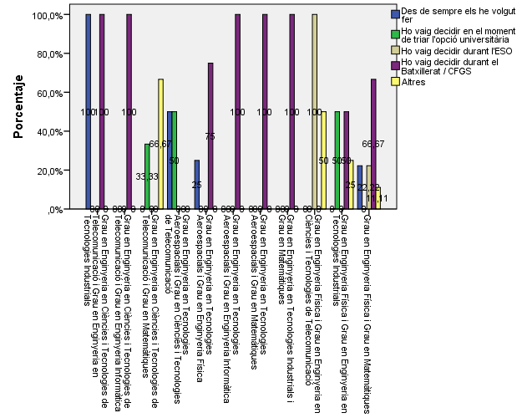

Perquè has escollit aquesta escola/facultat per cursar aquests estudis?

 |  |  |  | Me l'han recomanada
 |  | Crec que és la única que ofereix aquests estudis | Per què és una universitat pública | La família | Estudiants o antics estudiants de la UPC | El professorat | Per la facilitat d'accés (proximitat, bona comunicació ...) | Per la nota d'accés als estudis | Altres
 |  | 29% | 13% | 4% | 18% | 14% | 13% | 4% | 7%

Has participat en activitats de promoció dels estudis de la UPC?

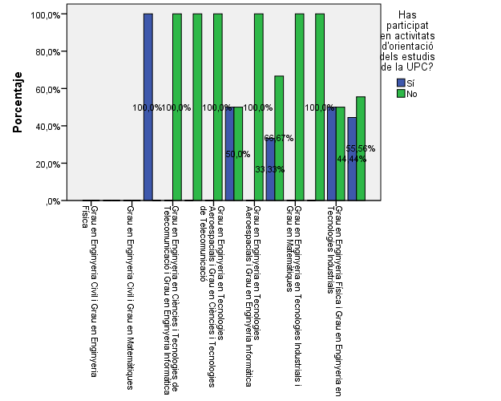

 |  |  |  |  |  |  |  |  |  |  |  |  | 2. Quan vas decidir que faries aquests estudis?

 |  |  |  |  |  |  |  |  |  |  |  |  |  |  | % (*)

 |  |  |  |  |  |  |  |  |  |  |  |  |  |  | #REF! | #REF! | #REF! | #REF! | #REF! | #REF! | #REF! | #REF! | #REF!
 |  |  |  |  |  |  |  |  |  |  |  |  |  | Des de sempre els he volgut fer | #REF! | #REF! | #REF! | #REF! | #REF! | #REF! | #REF! | #REF! | #REF!
 |  |  |  |  |  |  |  |  |  |  |  |  |  | Ho vaig decidir en el moment de triar l'opció universitària | #REF! | #REF! | #REF! | #REF! | #REF! | #REF! | #REF! | #REF! | #REF!
 |  |  |  |  |  |  |  |  |  |  |  |  |  | Ho vaig decidir durant l'ESO | #REF! | #REF! | #REF! | #REF! | #REF! | #REF! | #REF! | #REF! | #REF!
 |  |  |  |  |  |  |  |  |  |  |  |  |  | Ho vaig decidir durant el Batxillerat / CFGS | #REF! | #REF! | #REF! | #REF! | #REF! | #REF! | #REF! | #REF! | #REF!
 |  |  |  |  |  |  |  |  |  |  |  |  |  | Altres | #REF! | #REF! | #REF! | #REF! | #REF! | #REF! | #REF! | #REF! | #REF!

Activitats d'orientació

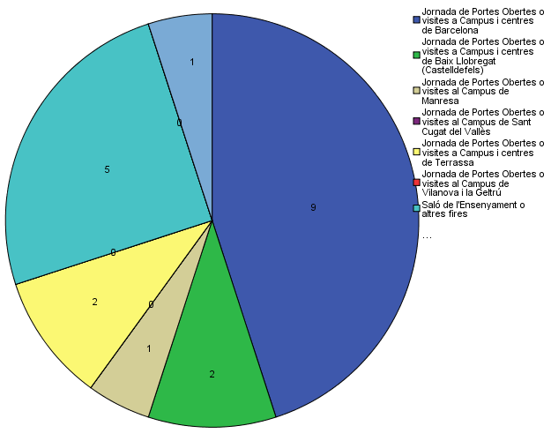

 |  |  |  |  |  |  |  |  |  |  |  |  | 3. Per què has triat aquesta escola/facultat per cursar aquests estudis?

 |  |  |  |  |  |  |  |  |  |  |  |  |  |  | % (*)

 |  |  |  |  |  |  |  |  |  |  |  |  |  |  | #REF! | #REF! | #REF! | #REF! | #REF! | #REF! | #REF! | #REF! | #REF!
 |  |  |  |  |  |  |  |  |  |  |  |  |  | Crec que és la única que ofereix aquests estudis | #REF! | #REF! | #REF! | #REF! | #REF! | #REF! | #REF! | #REF! | #REF!
 |  |  |  |  |  |  |  |  |  |  |  |  |  | Per què és una universitat pública | #REF! | #REF! | #REF! | #REF! | #REF! | #REF! | #REF! | #REF! | #REF!
 |  |  |  |  |  |  |  |  |  |  |  |  | Me l'han recomanada: | La família | #REF! | #REF! | #REF! | #REF! | #REF! | #REF! | #REF! | #REF! | #REF!
 |  |  |  |  |  |  |  |  |  |  |  |  |  | Estudiants o antics estudiants de la UPC | #REF! | #REF! | #REF! | #REF! | #REF! | #REF! | #REF! | #REF! | #REF!
 |  |  |  |  |  |  |  |  |  |  |  |  |  | El professorat | #REF! | #REF! | #REF! | #REF! | #REF! | #REF! | #REF! | #REF! | #REF!
 |  |  |  |  |  |  |  |  |  |  |  |  |  | Per la facilitat d'accés (proximitat, bona comunicació...) | #REF! | #REF! | #REF! | #REF! | #REF! | #REF! | #REF! | #REF! | #REF!
 |  |  |  |  |  |  |  |  |  |  |  |  |  | Per la nota d'accés als estudis | #REF! | #REF! | #REF! | #REF! | #REF! | #REF! | #REF! | #REF! | #REF!
 |  |  |  |  |  |  |  |  |  |  |  |  |  | Altres | #REF! | #REF! | #REF! | #REF! | #REF! | #REF! | #REF! | #REF! | #REF!

Quins canals has utilitzat per informar-te?

 |  |  |  |  |  |  |  |  |  |  |  |  | 4. Com has obtingut informació de la UPC?
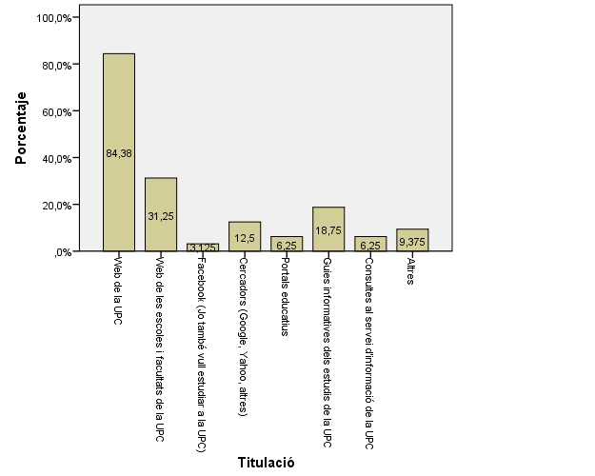
 |  |  |  |  |  |  |  |  |  |  |  |  | 4.1. Has participat en activitats de promoció dels estudis de la UPC?
 |  |  |  |  |  |  |  |  |  |  |  |  |  |  | % (*)
 |  |  |  |  |  |  |  |  |  |  |  |  |  |  | #REF! | #REF! | #REF! | #REF! | #REF! | #REF! | #REF! | #REF! | #REF!
 |  |  |  |  |  |  |  |  |  |  |  |  |  | Si | #REF! | #REF! | #REF! | #REF! | #REF! | #REF! | #REF! | #REF! | #REF!
 |  |  |  |  |  |  |  |  |  |  |  |  |  | No | #REF! | #REF! | #REF! | #REF! | #REF! | #REF! | #REF! | #REF! | #REF!
 |  |  |  |  |  |  |  |  |  |  |  |  |  | Ns/Nc | #REF! | #REF! | #REF! | #REF! | #REF! | #REF! | #REF! | #REF! | #REF!

 |  |  |  |  |  |  |  |  |  |  |  |  |  |  |  | %
 |  |  |  |  |  |  |  |  |  |  |  |  |  |  | Visites a Campus | #REF! | #REF! | #REF! | #REF! | #REF!
 |  |  |  |  |  |  |  |  |  |  |  |  |  |  | #REF! | #REF! | #REF! | #REF! | #REF! | #REF!

Per graduar-te a la UPC hauràs d'acreditar la competència en una tercera llengua. Disposes d'algun d'aquests certificats d'anglès de nivell B2.2?

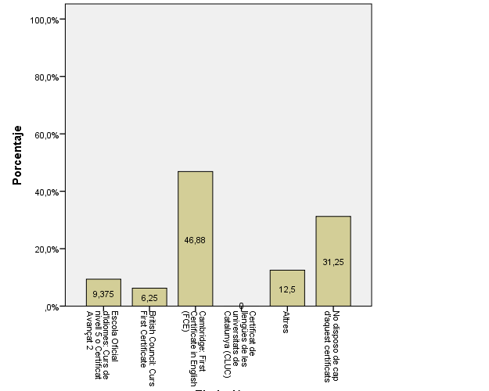
 |  |  |  |  |  |  |  |  |  |  |  |  |  |  | #REF! | #REF! | #REF! | #REF! | #REF! | #REF!
 |  |  |  |  |  |  |  |  |  |  |  |  |  |  | #REF! | #REF! | #REF! | #REF! | #REF! | #REF!
 |  |  |  |  |  |  |  |  |  |  |  |  |  |  | #REF! | #REF! | #REF! | #REF! | #REF! | #REF!
 |  |  |  |  |  |  |  |  |  |  |  |  |  |  | #REF! | #REF! | #REF! | #REF! | #REF! | #REF!
 |  |  |  |  |  |  |  |  |  |  |  |  |  |  | #REF! | #REF! | #REF! | #REF! | #REF! | #REF!
 |  |  |  |  |  |  |  |  |  |  |  |  |  |  | #REF! | #REF! | #REF! | #REF! | #REF! | #REF!
 |  |  |  |  |  |  |  |  |  |  |  |  |  |  | #REF! | #REF! | #REF! | #REF! | #REF! | #REF!
 |  |  |  |  |  |  |  |  |  |  |  |  |  |  | #REF! | #REF! | #REF! | #REF! | #REF! | #REF!

 |  |  |  |  |  |  |  |  |  |  |  |  | 4.2. Quins canals has utilitzat per informar-te?
 |  |  |  |  |  |  |  |  |  |  |  |  |  |  | % (*)
 |  |  |  |  |  |  |  |  |  |  |  |  |  |  | #REF! | #REF! | #REF! | #REF! | #REF! | #REF! | #REF! | #REF! | #REF!
 |  |  |  |  |  |  |  |  |  |  |  |  |  | #REF! | #REF! | #REF! | #REF! | #REF! | #REF! | #REF! | #REF! | #REF! | #REF!
 |  |  |  |  |  |  |  |  |  |  |  |  |  | #REF! | #REF! | #REF! | #REF! | #REF! | #REF! | #REF! | #REF! | #REF! | #REF!
 |  |  |  |  |  |  |  |  |  |  |  |  |  | #REF! | #REF! | #REF! | #REF! | #REF! | #REF! | #REF! | #REF! | #REF! | #REF!
 |  |  |  |  |  |  |  |  |  |  |  |  |  | #REF! | #REF! | #REF! | #REF! | #REF! | #REF! | #REF! | #REF! | #REF! | #REF!
 |  |  |  |  |  |  |  |  |  |  |  |  |  | #REF! | #REF! | #REF! | #REF! | #REF! | #REF! | #REF! | #REF! | #REF! | #REF!
 |  |  |  |  |  |  |  |  |  |  |  |  |  | #REF! | #REF! | #REF! | #REF! | #REF! | #REF! | #REF! | #REF! | #REF! | #REF!
 |  |  |  |  |  |  |  |  |  |  |  |  |  | #REF! | #REF! | #REF! | #REF! | #REF! | #REF! | #REF! | #REF! | #REF! | #REF!
 |  |  |  |  |  |  |  |  |  |  |  |  |  | #REF! | #REF! | #REF! | #REF! | #REF! | #REF! | #REF! | #REF! | #REF! | #REF!

 |  |  |  |  |  |  |  |  |  |  | #REF! | #REF! | #REF! | #REF! | #REF! | #REF! | #REF! | #REF! | #REF!
 |  |  |  |  |  |  |  |  |  | #REF! | #REF! | #REF! | #REF! | #REF! | #REF! | #REF! | #REF! | #REF! | #REF!
 |  |  |  |  |  |  |  |  |  | #REF! | #REF! | #REF! | #REF! | #REF! | #REF! | #REF! | #REF! | #REF! | #REF!
 |  |  |  |  |  |  |  |  |  | #REF! | #REF! | #REF! | #REF! | #REF! | #REF! | #REF! | #REF! | #REF! | #REF!
 |  |  |  |  |  |  |  |  |  | #REF! | #REF! | #REF! | #REF! | #REF! | #REF! | #REF! | #REF! | #REF! | #REF!
 |  |  |  |  |  |  |  |  |  | #REF! | #REF! | #REF! | #REF! | #REF! | #REF! | #REF! | #REF! | #REF! | #REF!

Comparativa
 | ENQUESTA PER A L'ESTUDIANTAT DE NOU INGRÉS

2013-2014 |  |  | 2014-2015
 |  |  |  |  |  |  |  |  |  |  |  |  |  |  | Gènere
 |  |  |  |  |  |  |  |  |  |  |  |  |  |  | Noi | Noia
Gènere
Gènere
 |  |  |  |  |  |  |  |  |  |  |  |  |  |  |  | 0.0%

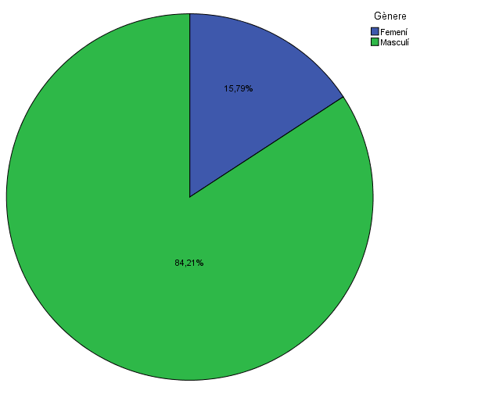

 |  |  |  |  |  |  |  |  |  |  |  |  |  |  |  | Noia
 |  |  |  |  |  |  |  |  |  |  |  |  |  |  |  | 0.0%

Estudis cursats
Estudis cursats
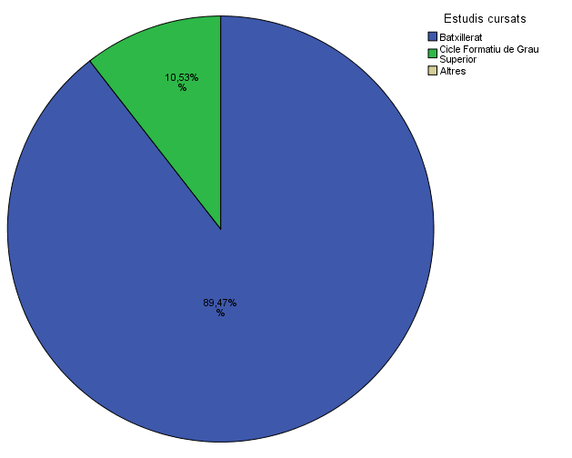

Per què has escollit els estudis en què t'has matriculat?
Per què has escollit els estudis en què t'has matriculat?
 |  |  |  |  |  |  |  |  |  |  |  |  |  |  | Noi | Noia
 |  |  |  |  |  |  |  |  |  |  |  |  |  | Grau en Enginyeria Física i Grau en Enginyeria en Tecnologies Industrials - Gènere | 100.0% | 0.0%

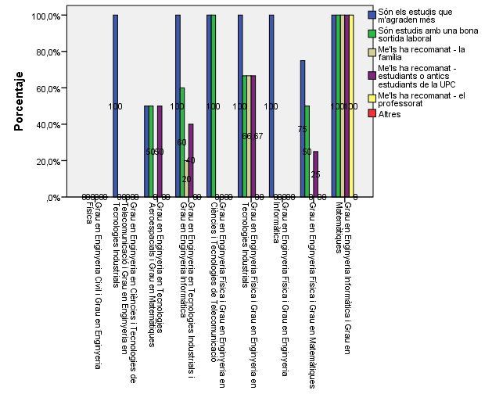
 |  |  |  |  |  |  |  |  |  |  |  |  |  |  |  |  |  | Noi | Noia
 |  |  |  |  |  |  |  |  |  |  |  |  |  | Gènere |  |  | Grau en Enginyeria Física i Grau en Enginyeria en Tecnologies Industrials - Gènere | 68.0% | 33.0%
 |  |  |  |  |  |  |  |  |  |  |  |  |  | Noi | Noia
 |  |  |  |  |  |  |  |  |  |  |  |  | Grau en Enginyeria Física i Grau en Enginyeria en Tecnologies Industrials - Gènere | 50.0% | 50.0%

 |  |  |  |  |  |  |  |  |  |  |  |  |  |  | Gènere
 |  |  |  |  |  |  |  |  |  |  |  |  |  |  | Noi | Noia
 |  |  |  |  |  |  |  |  |  |  |  |  |  | Grau en Enginyeria Física i Grau en Matemàtiques - Gènere | 100.0% | 0.0%

 |  |  |  |  |  |  |  |  |  |  |  |  |  |  | Gènere
 |  |  |  |  |  |  |  |  |  |  |  |  |  |  | Noi | Noia
 |  |  |  |  |  |  |  |  |  |  |  |  |  | Grau en Enginyeria Física i Grau en Matemàtiques - Gènere | 84.0% | 16.0%

Quan vas decidir que faries aquests estudis?
Quan vas decidir que faries aquests estudis?
 |  |  |  |  |  |  |  |  |  |  |  |  |  |  | Noi | Noia
 |  |  |  |  |  |  |  |  |  |  |  |  |  | Grau en Enginyeria Física i Grau en Matemàtiques - Gènere | 50.0% | 50.0%

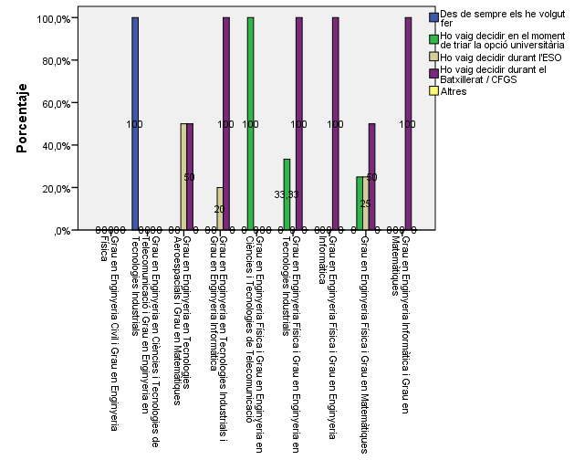

 |  |  |  |  |  |  |  |  |  |  |  |  |  | Gènere
 |  |  |  |  |  |  |  |  |  |  |  |  |  | Noi | Noia
 |  |  |  |  |  |  |  |  |  |  |  |  | Grau en Enginyeria Informàtica i Grau en Matemàtiques - Gènere | 100.0% | 0.0%

 |  |  |  |  |  |  |  |  |  |  |  |  |  | Gènere
 |  |  |  |  |  |  |  |  |  |  |  |  |  | Noi | Noia
 |  |  |  |  |  |  |  |  |  |  |  |  | Grau en Enginyeria Informàtica i Grau en Matemàtiques - Gènere | 100.0% | 0.0%

 |  |  |  |  |  |  |  |  |  |  |  |  |  | Noi | Noia
 |  |  |  |  |  |  |  |  |  |  |  |  | Grau en Enginyeria Informàtica i Grau en Matemàtiques - Gènere | 100.0% | 0.0%

Perquè has escollit aquesta escola/facultat per cursar aquests estudis?
Perquè has escollit aquesta escola/facultat per cursar aquests estudis?

Crec que és la única que ofereix aquests estudis | 29%
Per què és una universitat pública | 13%
La família | 4%
Estudiants o antics estudiants de la UPC | 18%
El professorat | 14%
Per la facilitat d'accés (proximitat, bona comunicació ...) | 13%
Per la nota d'accés als estudis | 4%
Altres | 7%
 |  |  |  |  |  |  |  |  |  |  |  |  |  |  | Batxillerat | Cicles Formatius de Grau Superior | Altres
 |  |  |  |  |  |  |  |  |  |  |  |  |  | Grau en Enginyeria en Ciències i Tecnologies de Telecomunicació i Grau en Enginyeria en Tecnologies Industrials - Estudis cursats | 100.0% | 0.0% | 0.0%

 |  |  |  |  |  |  |  |  |  |  |  |  |  | Estudis cursats
 |  |  |  |  |  |  |  |  |  |  |  |  |  |  | Batxillerat | Cicles Formatius de Grau Superior | Altres
 |  |  |  |  |  |  |  |  |  |  |  |  |  | Grau en Enginyeria en Ciències i Tecnologies de Telecomunicació i Grau en Enginyeria en Tecnologies Industrials - Estudis cursats | 1000.0% | 0.0% | 0.0%

 |  |  |  |  |  |  |  |  |  |  |  |  |  |  | Batxillerat | Cicles Formatius de Grau Superior | Altres
 |  |  |  |  |  |  |  |  |  |  |  |  |  | Grau en Enginyeria en Ciències i Tecnologies de Telecomunicació i Grau en Enginyeria en Tecnologies Industrials - Estudis cursats | 100.0% | 0.0% | 0.0%

Has participat en activitats de promoció dels estudis de la UPC?
Has participat en activitats de promoció dels estudis de la UPC?
 |  |  |  |  | Me l'han recomanada
 |  |  | Crec que és la única que ofereix aquests estudis | Per què és una universitat pública | La família | Estudiants o antics estudiants de la UPC | El professorat | Per la facilitat d'accés (proximitat, bona comunicació...) | Per la nota d'accés als estudis | Altres |  |  | Batxillerat | Cicles Formatius de Grau Superior | Altres
 |  |  | 47% | 26% | 21% | 37% | 16% | 5% | 11% | 5% | Grau en Enginyeria en Tecnologies Aeroespacials i Grau en Matemàtiques - Estudis cursats | 100.0% | 0.0% | 0.0%

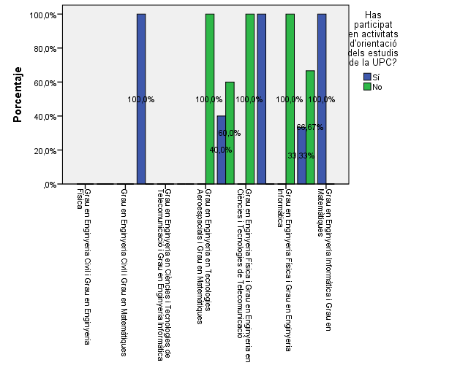
 |  |  |  |  |  |  |  |  |  |  |  |  |  | Batxillerat | Cicles Formatius de Grau Superior | Altres
 |  |  |  |  |  |  |  |  |  |  |  |  | Grau en Enginyeria en Tecnologies Aeroespacials i Grau en Matemàtiques - Estudis cursats | 100.0% | 0.0% | 0.0%
 |  | 0.47368421053
 |  | 0.26315789474

 |  | 0.21052631579
 |  | 0.36842105263 |  |  |  |  |  |  |  |  |  |  |  | Batxillerat | Cicles Formatius de Grau Superior | Altres
 |  | 0.15789473684 |  |  |  |  |  |  |  |  |  |  | Grau en Enginyeria en Tecnologies Aeroespacials i Grau en Matemàtiques - Estudis cursats | 50.0% | 50.0% | 0.0%
 |  | 0.052631578947
 |  | 0.10526315789
 |  | 0.052631578947

 |  |  |  |  |  |  |  |  |  |  |  |  |  | Batxillerat | Cicles Formatius de Grau Superior | Altres
 |  |  |  |  |  |  |  |  |  |  |  |  | Grau en Enginyeria en Tecnologies Industrials i Grau en Enginyeria Informàtica - Estudis cursats | 100.0% | 0.0% | 0.0%

 |  |  |  |  |  |  |  |  |  |  |  |  |  | Batxillerat | Cicles Formatius de Grau Superior | Altres
 |  |  |  |  |  |  |  |  |  |  |  |  | Grau en Enginyeria en Tecnologies Industrials i Grau en Enginyeria Informàtica - Estudis cursats | 100.0% | 0.0% | 0.0%

 |  |  |  |  |  |  |  |  |  |  |  |  |  | Batxillerat | Cicles Formatius de Grau Superior | Altres
 |  |  |  |  |  |  |  |  |  |  |  |  | Grau en Enginyeria en Tecnologies Industrials i Grau en Enginyeria Informàtica - Estudis cursats | 80.0% | 20.0% | 0.0%
Activitats d'orientació
Activitats d'orientació

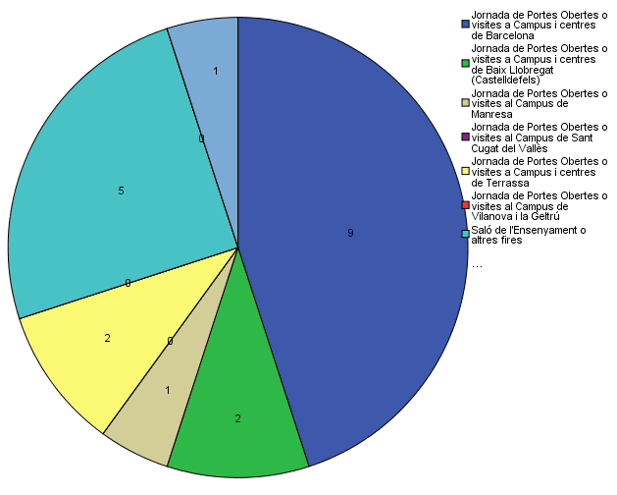

 |  |  |  |  |  |  |  |  |  |  |  |  |  | Batxillerat | Cicles Formatius de Grau Superior | Altres
 |  |  |  |  |  |  |  |  |  |  |  |  | Grau en Enginyeria Física i Grau en Enginyeria en Tecnologies Industrials - Estudis cursats | 100.0% | 0.0% | 0.0%

 |  |  |  |  |  |  |  |  |  |  |  |  |  | Batxillerat | Cicles Formatius de Grau Superior | Altres
 |  |  |  |  |  |  |  |  |  |  |  |  | Grau en Enginyeria Física i Grau en Enginyeria en Tecnologies Industrials - Estudis cursats | 100.0% | 0.0% | 0.0%

 |  |  |  |  |  |  |  |  |  |  |  |  |  | Batxillerat | Cicles Formatius de Grau Superior | Altres
 |  |  |  |  |  |  |  |  |  |  |  |  | Grau en Enginyeria Física i Grau en Enginyeria en Tecnologies Industrials - Estudis cursats | 100.0% | 0.0% | 0.0%

Quins canals has utilitzat per informar-te?
Quins canals has utilitzat per informar-te?
 |  |  |  |  |  |  |  |  |  |  |  |  |  | Batxillerat | Cicles Formatius de Grau Superior | Altres
 |  |  |  |  |  |  |  |  |  |  |  |  | Grau en Enginyeria Física i Grau en Matemàtiques - Estudis cursats | 91.0% | 0.0% | 9.0%


 |  |  |  |  |  |  |  |  |  |  |  |  |  | Batxillerat | Cicles Formatius de Grau Superior | Altres
 |  |  |  |  |  |  |  |  |  |  |  |  | Grau en Enginyeria Física i Grau en Matemàtiques - Estudis cursats | 100.0% | 0.0% | 0.0%

 |  |  |  |  |  |  |  |  |  |  |  |  |  | Batxillerat | Cicles Formatius de Grau Superior | Altres
 |  |  |  |  |  |  |  |  |  |  |  |  | Grau en Enginyeria Física i Grau en Matemàtiques - Estudis cursats | 100.0% | 0.0% | 0.0%

 |  |  |  |  |  |  |  |  |  |  |  |  |  | Batxillerat | Cicles Formatius de Grau Superior | Altres
 |  |  |  |  |  |  |  |  |  |  |  |  | Grau en Enginyeria Informàtica i Grau en Matemàtiques - Estudis cursats | 100.0% | 0.0% | 0.0%

 |  |  |  |  |  |  |  |  |  |  |  |  |  | Batxillerat | Cicles Formatius de Grau Superior | Altres
 |  |  |  |  |  |  |  |  |  |  |  |  | Grau en Enginyeria Informàtica i Grau en Matemàtiques - Estudis cursats | 83.0% | 0.0% | 17.0%

 |  |  |  |  |  |  |  |  |  |  |  |  |  | Batxillerat | Cicles Formatius de Grau Superior | Altres
 |  |  |  |  |  |  |  |  |  |  |  |  | Grau en Enginyeria Informàtica i Grau en Matemàtiques - Estudis cursats | 100.0% | 0.0% | 0.0%

 |  |  |  |  |  |  |  |  |  |  |  |  |  | % (*) |  |  | % (*) |  |  |  |  | % (*)
 |  |  |  |  |  |  |  |  |  |  |  |  | Són els estudis que m'agraden més | 100.0% |  | Són els estudis que m'agraden més | 100.0% |  |  |  | Són els estudis que m'agraden més | 84%
 |  |  |  |  |  |  |  |  |  |  |  |  | Són estudis amb una bona sortida laboral | 41.0% |  | Són estudis amb una bona sortida laboral | 36.8% |  |  |  | Són estudis amb una bona sortida laboral | 53%
 |  |  |  |  |  |  |  |  |  |  |  | Me'ls han recomanat: | La família | 6.0% | Me'ls han recomanat: | La família | 13.2% |  |  | Me'ls han recomanat: | La família | 21%
 |  |  |  |  |  |  |  |  |  |  |  |  | Les amistats | 25.0% |  | Les amistats | 23.7% |  |  |  | Les amistats | 37%
 |  |  |  |  |  |  |  |  |  |  |  |  | El professorat | 3.0% |  | El professorat | 18.4% |  |  |  | El professorat | 5%
 |  |  |  |  |  |  |  |  |  |  |  |  | Altres | 0.0% |  | Altres | 5.3% |  |  |  | Altres | 0%

 |  |  |  |  |  |  |  |  |  |  |  |  |  | % (*)
 |  |  |  |  |  |  |  |  |  |  |  |  | Des de sempre els he volgut fer | 31.58% |  |  |  | % (*)
 |  |  |  |  |  |  |  |  |  |  |  |  | Ho vaig decidir en el moment de triar l'opció universitària | 39.47% |  |  | Des de sempre els he volgut fer | 5%
 |  |  |  |  |  |  |  |  |  |  |  |  | Altres | 39.47% |  |  | Ho vaig decidir en el moment de triar l'opció universitària | 16%
 |  |  |  |  |  |  |  |  |  |  |  |  |  |  |  |  | Ho vaig decidir durant l'ESO | 16%
 |  |  |  |  |  |  |  |  |  |  |  |  |  |  |  |  | Ho vaig decidir durant el Batxillerat / CFGS | 68%
 |  |  |  |  |  |  |  |  |  |  |  |  |  |  |  |  | Altres | 0%

 |  |  |  |  |  |  |  |  |  |  |  |  | % (*)
 |  |  |  |  |  |  |  |  |  |  |  | #REF! | 25.00%
 |  |  |  |  |  |  |  |  |  |  |  | #REF! | 19.00%
 |  |  |  |  |  |  |  |  |  |  |  | #REF! | 6.00%
 |  |  |  |  |  |  |  |  |  |  |  | #REF! | 53.00%
 |  |  |  |  |  |  |  |  |  |  |  | #REF! | 6.00%

 |  |  |  |  |  |  |  |  |  |  |  |  |  | % (*)
 |  |  |  |  |  |  |  |  |  |  |  |  | Crec que és la millor en aquests estudis | 63.2% |  |  |  | % (*) |  |  |  | % (*)
 |  |  |  |  |  |  |  |  |  |  |  |  | Crec que és l'única que ofereix aquests estudis | 47.4% |  |  | Crec que és la millor en aquests estudis | 75% |  |  | Crec que és l'única que ofereix aquests estudis | 47%
 |  |  |  |  |  |  |  |  |  |  |  | Me l'han recomanada: | La família | 15.8% |  |  | Crec que és l'única que ofereix aquests estudis | 44% |  |  | Per què és una universitat pública | 26%
 |  |  |  |  |  |  |  |  |  |  |  |  | Les amistats | 23.7% |  | Me l'han recomanada: | La família | 28% |  | Me l'han recomanada: | La família | 21%
 |  |  |  |  |  |  |  |  |  |  |  |  | El professorat | 15.8% |  |  | Les amistats | 0% |  |  | Les amistats | 37%
 |  |  |  |  |  |  |  |  |  |  |  |  | Per la facilitat d'accés (proximitat, bona comunicació...) | 15.8% |  |  | El professorat | 44% |  |  | El professorat | 16%
 |  |  |  |  |  |  |  |  |  |  |  |  | Per la nota d'accés als estudis | 0.0% |  |  | Per la facilitat d'accés (proximitat, bona comunicació...) | 16% |  |  | Per la facilitat d'accés (proximitat, bona comunicació...) | 5%
 |  |  |  |  |  |  |  |  |  |  |  |  | Altres | 7.9% |  |  | Per la nota d'accés als estudis | 22% |  |  | Per la nota d'accés als estudis | 11%
 |  |  |  |  |  |  |  |  |  |  |  |  |  |  |  |  | Altres | 9% |  |  | Altres | 5%

 |  |  |  |  |  |  |  |  |  |  |  |  | % (*)
 |  |  |  |  |  |  |  |  |  |  |  | Jornades de Portes Obertes o visites als campus i centres de (*) | 55.26% |  |  |  | % (*) |  |  | % (*)
 |  |  |  |  |  |  |  |  |  |  |  | Saló de l'Ensenyament o altres fires | 26.32% |  |  | #REF! | 28.00% |  | Sí | 42%
 |  |  |  |  |  |  |  |  |  |  |  | Sessions informatives d'estudiantat o professorat de la UPC al meu centre de secundària | 15.79% |  |  | #REF! | 72.00% |  | No | 47%
 |  |  |  |  |  |  |  |  |  |  |  | Altres | 26.32% |  |  |  |  |  | Ns/Nc | 11%

 |  |  |  |  |  |  |  |  |  |  |  |  |  |  |  | Visites a Campus | % |  |  | %
 |  |  |  |  |  |  |  |  |  |  |  |  | Visites a Campus | % |  | #REF! | 39.00% |  | #REF! | #REF!
 |  |  |  |  |  |  |  |  |  |  |  |  | Barcelona | 90.48% |  | #REF! | 0.00% |  | #REF! | #REF!
 |  |  |  |  |  |  |  |  |  |  |  |  | Baix Llobregat (Castelldefels) | 0.00% |  | #REF! | 6.00% |  | #REF! | #REF!
 |  |  |  |  |  |  |  |  |  |  |  |  | Manresa | 0.00% |  | #REF! | 0.00% |  | #REF! | #REF!
 |  |  |  |  |  |  |  |  |  |  |  |  | Sant Cugat del Vallès | 0.00% |  | #REF! | 6.00% |  | #REF! | #REF!
 |  |  |  |  |  |  |  |  |  |  |  |  | Terrassa | 9.52% |  | #REF! | 0.00% |  | #REF! | #REF!
 |  |  |  |  |  |  |  |  |  |  |  |  | Vilanova i la Geltrú | 0.00% |  | #REF! | 39.00% |  | #REF! | #REF!
 |  |  |  |  |  |  |  |  |  |  |  |  |  |  |  | #REF! | 6.00% |  | #REF! | #REF!
 |  |  |  |  |  |  |  |  |  |  |  |  |  |  |  | #REF! | 6.00% |  | #REF! | #REF!

 |  |  |  |  |  |  |  |  |  |  |  |  |  | % (*)
 |  |  |  |  |  |  |  |  |  |  |  |  | Web de la UPC | 92.11% |  |  | % (*) |  |  | % (*)
 |  |  |  |  |  |  |  |  |  |  |  |  | Portal d’activitats d’Informació i orientació per a l'estudiantat de secundària del web de la UPC | 0.00% |  | Web de la UPC | 84.00% |  | #REF! | 79%
 |  |  |  |  |  |  |  |  |  |  |  |  | Web de les escoles i facultats de la UPC | 36.84% |  | Portal d’activitats d’Informació i orientació per a l'estudiantat de secundària del web de la UPC | 59.00% |  | #REF! | 42%
 |  |  |  |  |  |  |  |  |  |  |  |  | Facebook (Jo també vull estudiar a la UPC) | 2.63% |  | Web de les escoles i facultats de la UPC | 0.00% |  | #REF! | 11%
 |  |  |  |  |  |  |  |  |  |  |  |  | Cercadors (Google, Yahoo, altres) | 34.21% |  | Facebook (Jo també vull estudiar a la UPC) | 31.00% |  | #REF! | 53%
 |  |  |  |  |  |  |  |  |  |  |  |  | Portals educatius | 7.89% |  | Cercadors (Google, Yahoo, altres) | 3.00% |  | #REF! | 21%
 |  |  |  |  |  |  |  |  |  |  |  |  | Guies informatives dels estudis de la UPC | 26.32% |  | Portals educatius | 22.00% |  | #REF! | 26%
 |  |  |  |  |  |  |  |  |  |  |  |  | #REF! | 7.89% |  | Guies informatives dels estudis de la UPC | 9.00% |  | #REF! | 5%
 |  |  |  |  |  |  |  |  |  |  |  |  | #REF! | 15.79% |  | Consultes al servei d'informació de la UPC | 16.00% |  | #REF! | 11%
 |  |  |  |  |  |  |  |  |  |  |  |  |  |  |  | Altres | 0.00%

